상품제안서
바세린 립테라피 오리지널 4.8g | 상품코드: S20482

 |  |  |  |  |  |  | 02-713-8555 | www.synergygift.co.kr
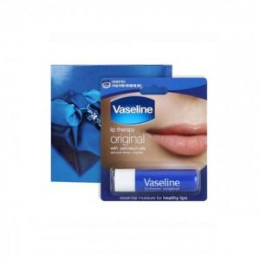

【상세/제작정보】

【인쇄/포장옵션】 | 스티커 / 포장지포장

【공급단가】 | 수량 | 100~ | 300~ | 500~ | 1,000~ | 3,000~
*VAT별도 | 단가 | 2,490원 | 2,400원 | 2,310원 | 2,220원 | 2,160원

【상품 URL】 | https://www.synergygift.co.kr:443/src/goods_detail.php?gdno=20482

